Sheet1
类型 | 武器名字 | 武器说明 | 示意图 | 备注
自动步枪 | Ak47 | 发射单排通常弹弹道的枪，射速普通，每次发射5发子弹，每发子弹只会对1个敌人造成伤害 | 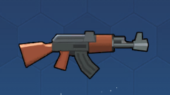 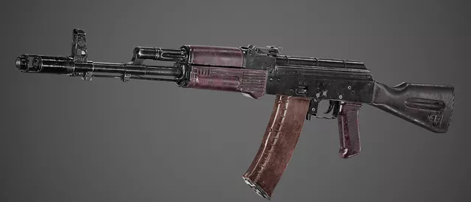 | 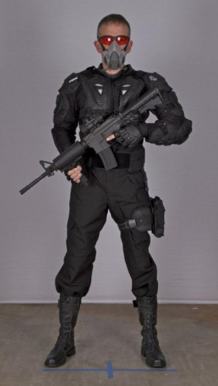  持枪方式
自动步枪 | M16 | 发射4-7排并列通常弹弹道的枪，射速快，每个弹道5发子弹 | 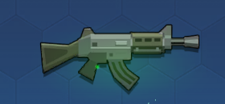 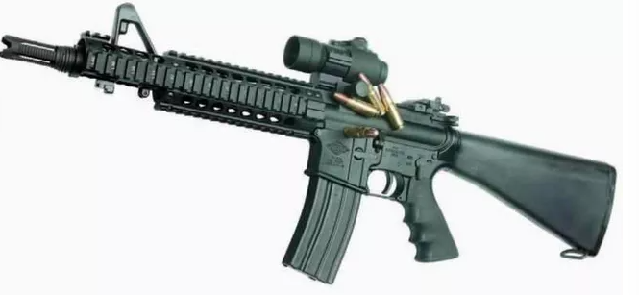 | 持枪方式
散射枪 | Scatter | 发射4-7排弧形通常弹弹道的枪，射速普通，每个弹道5发子弹 | 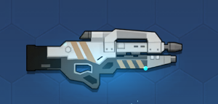 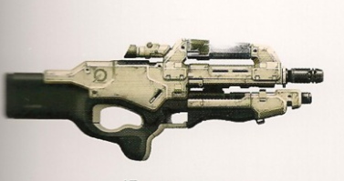 | 持枪方式
激光枪 | Laser | 发射激光的枪，射速快，激光可穿透敌人，攻击距离较近 | 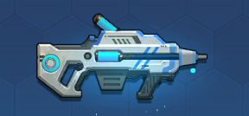 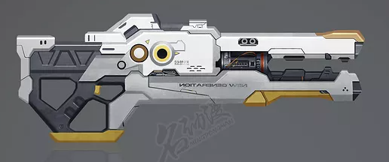 | 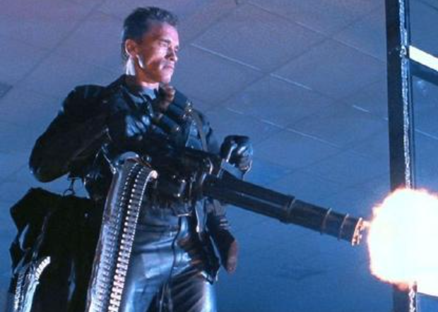 持枪方式
火炎发射器 | FireGun | 发射火炎的枪，对敌人造成伤害同时使其燃烧，攻击范围内出现敌人时会持续进行攻击 | 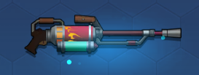 | 持枪方式
火箭筒 | RPG | 发射火箭弹的枪，火箭弹命中敌人后爆炸，对爆炸范围内的敌人都造成伤害 | 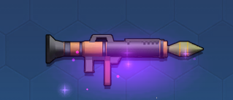 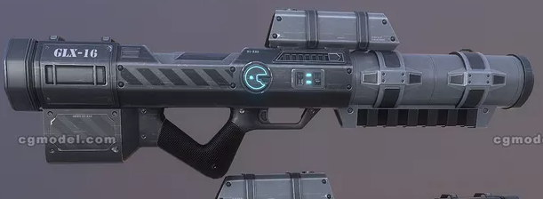 | 持枪方式
激光枪X | LaserX | 发射激光的枪，持续攻击型武器，和普通激光枪的差别在于激光枪X的激光无法穿透敌人 | 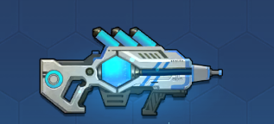 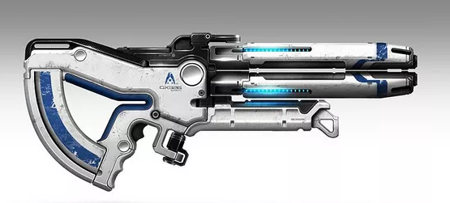 | 持枪方式
狙击枪 | AWP | 发射狙击弹的枪，狙击弹攻击范围极大，狙击弹可以穿透所有敌人和障碍物，对直线上的敌人都造成伤害 | 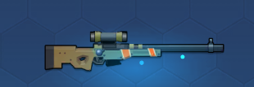 | 持枪方式
电链枪 | ElecGun | 发射电链的枪，持续攻击型武器，电链击中后会弹跳至附近其他敌人身上再次造成伤害 | 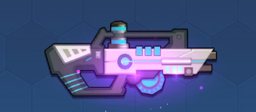 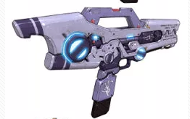 | 持枪方式
霰弹枪 | ShotGun | 发射霰弹的枪，可对近距离扇形范围内的所有敌人都造成伤害，击中敌人的同时还可以将敌人击退 | 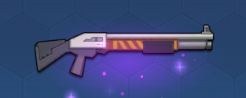 | 持枪方式
十字弩 | Crossbow | 发射弩箭的枪，射速快，弩箭可穿透敌人，且击中敌人有小幅度击退效果 | 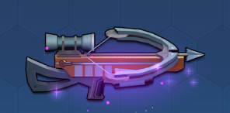 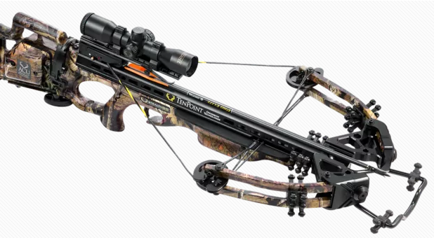 | 持枪方式
弹射枪 | Bouncegun | 发射弹射弹的枪，子弹击中敌人后可继续弹射到附近其他敌人身上造成伤害，弹射次数与武器品质相关 |  | 持枪方式
龙卷风枪 | Tornado | 发射龙卷风的枪，龙卷风可穿透敌人和建筑物，对飞行路径上的敌人都造成伤害 | 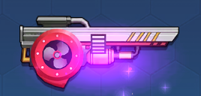 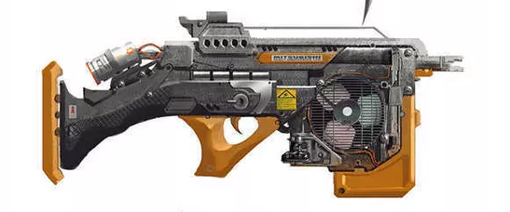 | 持枪方式
泡泡枪 | Bubblegun | 发射水泡的枪，水泡击中敌人后可短暂将敌人定身在水泡中，每次发射的水泡数量随武器品质提升增加 | 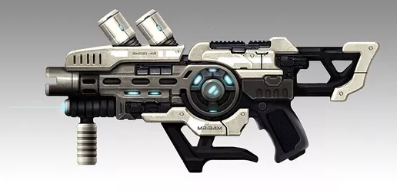 | 持枪方式
炎弩枪 | Firebow | 发射火弩箭的枪，射速快可穿透敌人，击中敌人可将其引燃且降低其移动速度 | 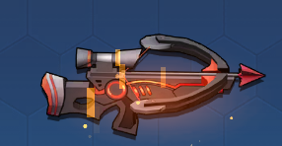 | 持枪方式
冰弩枪 | Icebow | 发射冰弩箭的枪，射速快可穿透敌人，击中敌人可降低其移动速度，且每隔一定次数攻击可将敌人冰冻 | 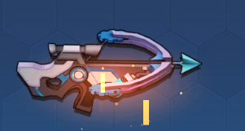 | 持枪方式
电弩枪 | Elecbow | 发射电弩箭的枪，射速快可穿透敌人，击中敌人后会放电对周围的其他敌人造成伤害 | 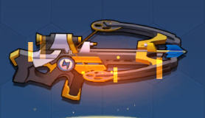 | 持枪方式
爆炸弩 | Boombow | 发射爆炸弩箭的枪，射速快可穿透敌人，击中敌人后产生爆破伤害 | 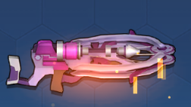 | 持枪方式
导弹枪 | Patriot | 发射跟踪导弹的枪，射速普通，攻击范围极大，发出的导弹有一定程度的跟踪能力 | 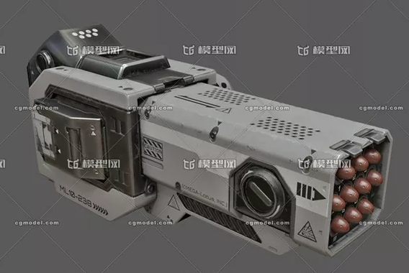 | 持枪方式

